Blad1
Nederlandse naam
Botanische naam
M
W
L
M
Z
SS
1
NW
L
M
SSS
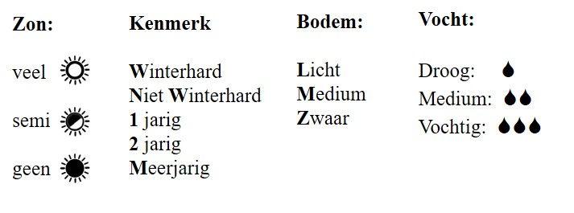 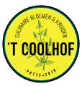 PLANTGOED | PRIJS per pot klein groot | BLOEI | HOOGTE
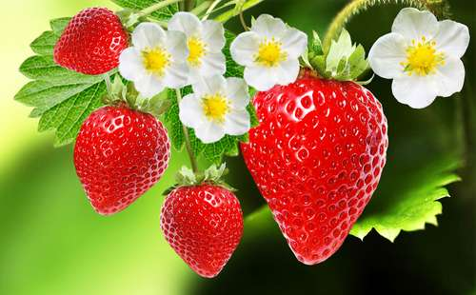 Aardbei Fragaria | 1 | 05-06
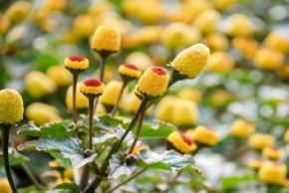 ABC-kruid/Champagneblad Spilanthes oleracea | 2.5 | 06-11 | 40-50
M
W
L
M
S
SS
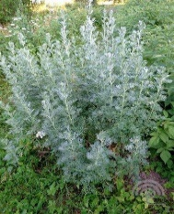 Absint Alsem Artemisia absinthium | 2.5 | 08-10 | 100
1
NW
L
M
Z
S
SS
Afrikaantje, Citroenafrikaantje Tagetes tenuifolia | 2.5 | 06-10 | 30-40
1
NW
L
M
Z
S
SS
Afrikaantje, Klein Afrikaantje Tagetes patula nana | 2.5 | 06-10 | 20-30
1
NW
L
M
Z
S
SS
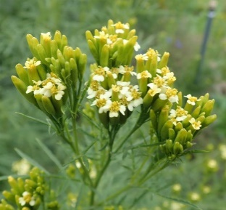 Afrikaantje, Wild Afrikaantje Huacatay Munt Tagetes minuta | 2.5 | 09-10 | 70-100
M
W
L
M
Z
S
SS
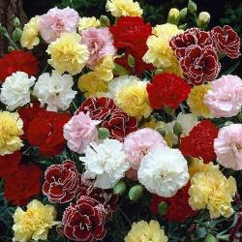 Anjer, Chabaudanjer Dianthus caryophyllus 'Mixed' | 2.5 | 06-08 | 40-50
M
W
L
M
Z
S
SS
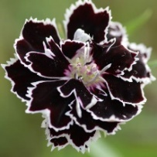 Anjer, Chinese anjer Black and White Dianthus chinensis heddewigii 'Black & White' | 2.5 | 06-08 | 30-40
M
W
L
M
Z
S
SS
 Anjer, Duizendschoon Dianthus Barbatus | 2.5 | 06-08 | 30-40
M
W
L
M
SS
SSS
 Anjer, Kartuizeranjer Dianthus carthusianorum 'Feuerglut' | 2.5 | 06-07 | 70
M
W
L
M
M
W
SSS
Anjer, Steenanjer Dianthus deltoides | 2.5 | 06-07 | 20
S
SS
M
W
L
M
Z
 Anjer, Tuinanjer Dianthus caryophyllus | 2.5 | 06-08 | 40-50
S
SS
M
W
L
M
Z
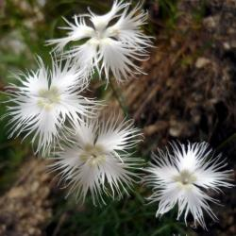 Anjer, Witte geuranjertje Dianthus superbus 'Albus' | 2.5 | 06-09 | 50-70
2
W
L
M
SSS
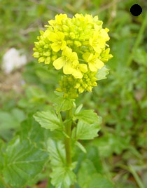 Barbarakruid / winterkers Barbaraea praecox | 2 | 04-06 | 10-60
1
NW
L
M
SS
Basilicum ,fijnbladig Ocimum basilicum | 2.5 | 06-08 | 30-40
1
NW
L
M
SSS
 Basilicum, Citroenbasilicum Ocimum americanum | 2 | 07-08 | 30-40
1
NW
L
M
S
SS
Basilicum, Heilige basilicum Tulsi Ocimum sanctum of tenuifolia | 2.5 | 07-08 | 50-70
1
NW
L
M
Z
SS
 Basilicum, Kaneelbasilicum Ocimum basilicum var. cinnamon | 2 | 06-09 | 50-70
1
NW
L
M
SS
 Basilicum, Rode Basilicum Ocimum basilicum | 2 | 07-08 | 30-40
1
NW
L
M
S
SS
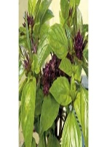 Basilicum, Thai basilicum Ocimum basilicum | 2.5 | 07-08 | 30-40
1
NW
L
M
SS
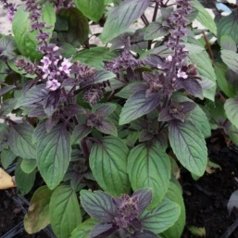 Basilicum Ocimum basilicum 'Magic Mountain' | 2 | 07-08 | 30-40
S
SS
M
W
L
M
Z
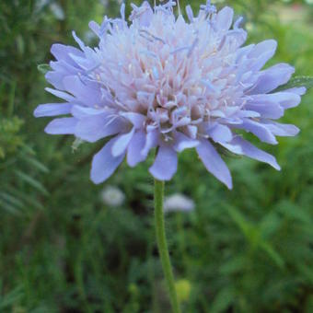 Beemdkroon Knautia Arvensis | 2,5 3,5 | 06-10 | 50-70
1
NW
L
M
Z
SS
Bergamot, Citroenbergamot Monarda citriodora | 2.5 | 06-09 | 50-70
S
M
W
L
M
Z
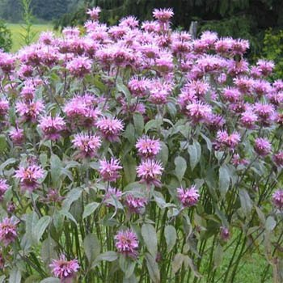 Bergamot, wilde Monarda Fistulosa | 2.5 | 07-09 | 70-100
S
M
W
L
M
Z
Bergsteentijm klein Clinopodium calamintha | 2 3,5 | 07-09 | 40-50
M
W
L
M
S
SS
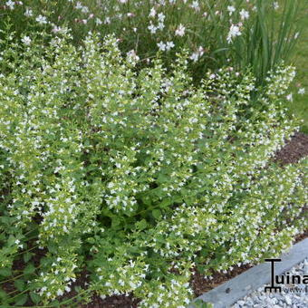 Bergsteentijm wit Calamintha Nepeta 'White Cloud' | 2,5 3,5 | 08-09 | 40-50
SS
M
W
L
M
Z
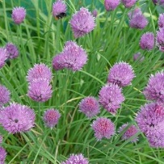 Bieslook Allium schoenoprasum | 1.5 | 05-06 | 20-30
S
SS
M
W
L
M
Z
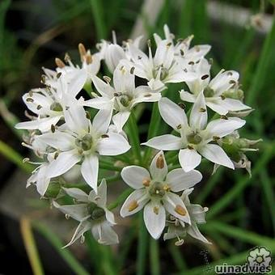 Bieslook, Chinese Allium tuberosum | 2,5 3,5 | 07-09 | 40-50
M
W
L
M
S
SS
 Bonenkruid, bergbonenkruid Satureja montana | 2 | 07-08 | 40-50
1
NW
L
M
S
SS
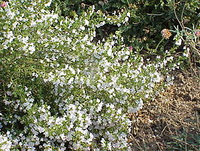 Bonenkruid, eenjarig Satureja hortensis | 2 | 07-08 | 30
1
NW
L
M
Z
SSS
Boomspinazie Chenopodium giganteum | 2 | 07-10 | 200-400
SS
M
W
L
M
Z
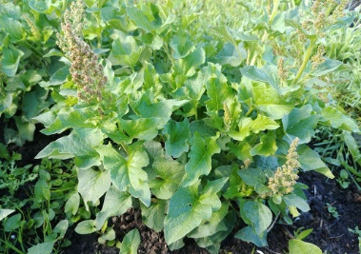 Brave hendrik Chenopodium bonus-henricus | 2 3,5 | 05-08 | 70-100
SS
M
NW
L
M
Z
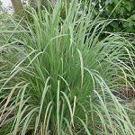 Citroengras Cymbopofon Flexuosus | 2,5 3,5 |  | 120-150
M
W
L
M
S
SS
Citroenmelisse Melissa officinalis | 2 | 07-09 | 30-50
M
W
L
M
S
SS
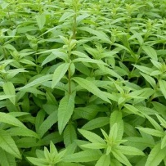 Citroenverbena Aloysia citriodora Verbena citriodora | 2.5 | 06-09 | 70-100
S
SS
M
W
L
M
Z
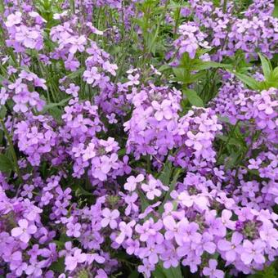 Damastbloem Hesperis Matronalis | 2,5 3,5 | 05-06 | 70-100
1
W
L
M
SS
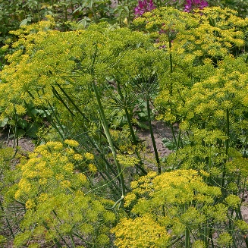 Dille Anethum graveolens | 2 | 05-06 | 70-100
M
NW
L
M
Z
S
SS
Dragon, Mexicaanse Tagetes lucida | 2,5 3,5 | 07-10 | 50-70
1
W
L
M
Z
SS
Drakenkop Dracocephalum moldavica | 2 | 06-09 | 50-70
1
W
L
M
Z
S
SS
Drie-uren bloem Hibiscus trionum | 2.5 | 06-09 | 30-70
M
W
L
M
S
SS
Dropplant Agastache Foeniculum | 2.5 | 06-08 | 70-100
M
W
L
M
Z
S
SS
 Duizendblad, roze Achillea millefolium 'rubra' | 2.5 | 06-11 | 15-50
M
W
L
M
Z
S
SS
Duizendblad, wit Achillea millefolium | 2 | 06-09 | 70-100
1
W
L
M
Z
SS
Epazote / Welriekende ganzenvoet Chenopodium ambrosioides | 2 | 06-10 | 70-100
M
W
L
M
Z
SS
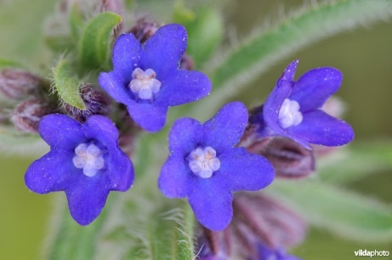 Gewone Ossentong Anchusa officinalis | 2,5 3,5 | 05-10 | 50-80
1
W
L
M
Z
SS
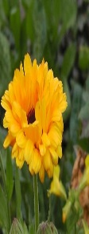 Goudsbloem, akkergoudsbloem Calendula arvensis | 2.5 | 06-10 | 20-30
M
W
L
M
Z
SS
Griekse alant Inula helenium |  | 07-08 | 150-200
1
NW
L
M
Z
SS
 Hibiscus, zonsonderganghibiscus Abelmoschus manihot | 2.5 | 07-09 | 150-200
2
W
L
M
Z
S
SS
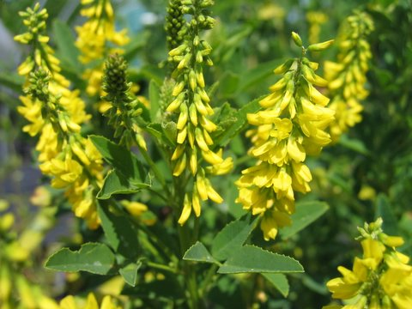 Honingklaver Melilotus officinalis | 2 | 07-09 | 120-150

